상품제안서
오코텍스리사이클 모모드지퍼파우치 | 상품코드: S30526

 |  |  |  |  |  |  | 02-713-8555 | www.synergygift.co.kr
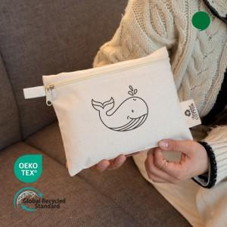 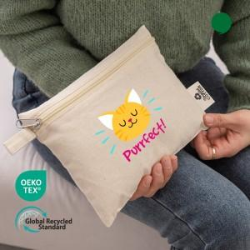

【상세/제작정보】 | <p><span style="background-color: rgb(255, 255, 255); font-family: dotum; font-size: 14pt;">★파우치 외부에 인증라벨이 새롭게 추가되었습니다★</span></p><p><span style="background-color: rgb(255, 255, 255); font-family: dotum; font-size: 14pt;">★단면만 인쇄 가능합니다~!!★</span><span style="font-size: 14pt;">&nbsp;</span></p>

【인쇄/포장옵션】 | 실크, 풀칼라 / OPP(비닐)

【공급단가】 | 수량 | 100~ | 300~ | 500~ | 1,000~ | 3,000~
*VAT별도 | 단가 | 1,210원 | 1,170원 | 1,120원 | 1,080원 | 1,050원

【상품 URL】 | https://www.synergygift.co.kr:443/src/goods_detail.php?gdno=30526

